유저검색
유저 검색 API | API 인덱스
localhost:9000/app/users?userId=parkseongwoo_

Method | GET
Header
 | Name | Type | Mandatory | Example | Default | Description

Body
 | Name | Type | Mandatory | Example | Default | Description

Query String | Name | Type | Mandatory | Example | Default | Description
 | userId | String | Y | "parkseongwoo_" |  | 유저 이름
 | userName | String | Y |  |  | 본명
 | profileImageURL | String | Y |  |  | 프로필이미지URL
 | website | String | N |  |  | 웹사이트
 | introduce | String | N |  |  | 소개
 | followers | int | Y |  |  | 팔로워 수
 | followings | int | Y |  |  | 팔로잉 수
 | posts | int | Y |  |  | 게시물 수

Response Parameters
 | Name | Type | Mandatory | Example | Default | Description
 | isSuccess | boolean | Y | TRUE |  | 요청 성공 여부
 | code | int | Y | 1000 |  | 응답 코드
 | message | String | Y | 요청에 성공하였습니다. |  | 응답 메시지
 | result |  |  |  |  | 결과
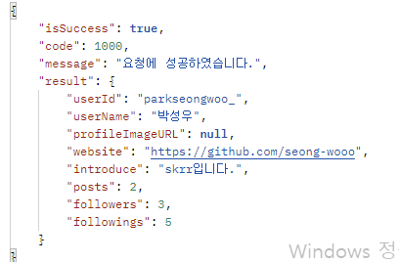

Response Sample

Result Code | code | message
 | 1000 | 요청에 성공하였습니다.

유저 팔로워
유저 팔로워API | API 인덱스
/app/users/followers?userId=

Method | GET
Header
 | Name | Type | Mandatory | Example | Default | Description

Body
 | Name | Type | Mandatory | Example | Default | Description

Query String | Name | Type | Mandatory | Example | Default | Description
 | followerUserId | String | Y |  |  | 팔로워 유저 이름

Response Parameters
 | Name | Type | Mandatory | Example | Default | Description
 | isSuccess | boolean | Y | TRUE |  | 요청 성공 여부
 | code | int | Y | 1000 |  | 응답 코드
 | message | String | Y | 요청에 성공하였습니다. |  | 응답 메시지
 | result |  |  |  |  | 결과

Response Sample | localhost:9000/app/users/followers?userId=parkseongwoo_

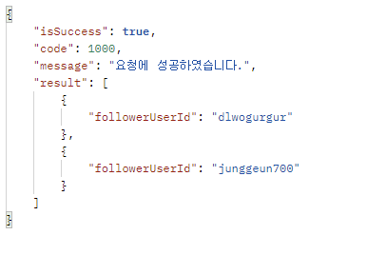

Result Code | code | message
 | 1000 | 요청에 성공하였습니다.

유저 팔로잉
유저 팔로잉 API | API 인덱스
/app/users/followings?userId=

Method | GET
Header
 | Name | Type | Mandatory | Example | Default | Description

Body
 | Name | Type | Mandatory | Example | Default | Description

Query String | Name | Type | Mandatory | Example | Default | Description
 | followingUserId | String | Y |  |  | 팔로잉 유저 이름

Response Parameters
 | Name | Type | Mandatory | Example | Default | Description
 | isSuccess | boolean | Y | TRUE |  | 요청 성공 여부
 | code | int | Y | 1000 |  | 응답 코드
 | message | String | Y | 요청에 성공하였습니다. |  | 응답 메시지
 | result |  |  |  |  | 결과

Response Sample | localhost:9000/app/users/followings?userId=parkseongwoo_

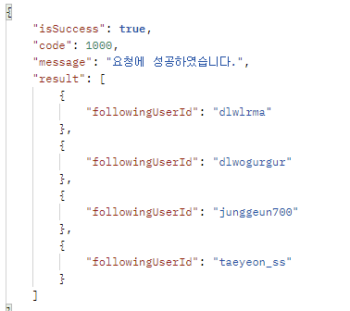

Result Code | code | message
 | 1000 | 요청에 성공하였습니다.

특정 유저 게시물 리스트
특정 유저 게시물 리스트 API | API 인덱스
/app/users/posts?userId=&&isVideo=0

Method | GET
Header
 | Name | Type | Mandatory | Example | Default | Description

Body
 | Name | Type | Mandatory | Example | Default | Description

Query String | Name | Type | Mandatory | Example | Default | Description
 | imgaeURL | String | Y |  |  | 각 게시물의 첫 번째 사진 imgURL

Response Parameters
 | Name | Type | Mandatory | Example | Default | Description
 | isSuccess | boolean | Y | TRUE |  | 요청 성공 여부
 | code | int | Y | 1000 |  | 응답 코드
 | message | String | Y | 요청에 성공하였습니다. |  | 응답 메시지
 | result |  |  |  |  | 결과

Response Sample | localhost:9000/app/users/posts?userId=parkseongwoo_&isVideo=0
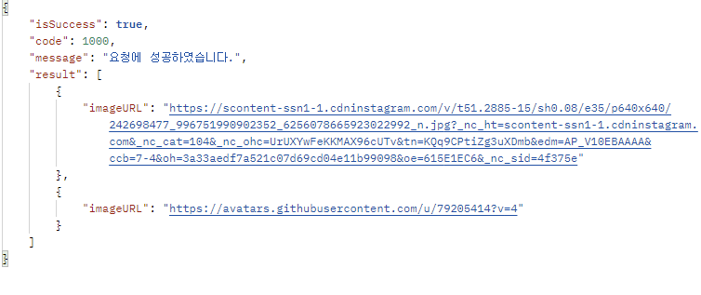

Result Code | code | message
 | 1000 | 요청에 성공하였습니다.

특정 유저 비디오 리스트
특정 유저 비디오 리스트 API | API 인덱스
/app/users/posts?userId=&&isVideo=1

Method | GET
Header
 | Name | Type | Mandatory | Example | Default | Description

Body
 | Name | Type | Mandatory | Example | Default | Description

Query String | Name | Type | Mandatory | Example | Default | Description
 | imgaeURL | String | Y |  |  | 각 게시물의 첫 번째 사진 imgURL

Response Parameters
 | Name | Type | Mandatory | Example | Default | Description
 | isSuccess | boolean | Y | TRUE |  | 요청 성공 여부
 | code | int | Y | 1000 |  | 응답 코드
 | message | String | Y | 요청에 성공하였습니다. |  | 응답 메시지
 | result |  |  |  |  | 결과

Response Sample | localhost:9000/app/users/posts?userId=parkseongwoo_&isVideo=0

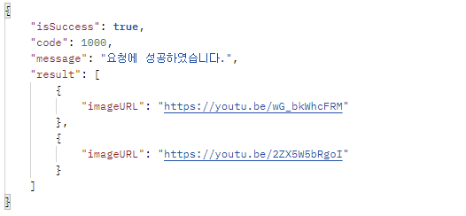

Result Code | code | message
 | 1000 | 요청에 성공하였습니다.

회원가입
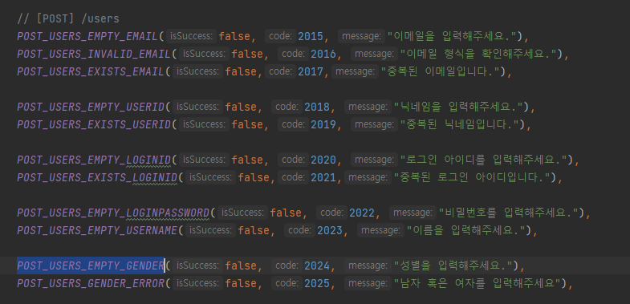
회원가입 API | API 인덱스
/users

Method | POST
Header
 | Name | Type | Mandatory | Example | Default | Description

Body
 | Name | Type | Mandatory | Example | Default | Description
 | "userId" | String | Y |  |  | 유저 ID
 | "loginId" | String | Y |  |  | 로그인 ID
 | "loginPassword" | String | Y |  |  | 로그인 비번
 | "userName" | String | Y |  |  | 유저 본명
 | "email" | String | Y |  |  | 이메일
 | "gender" | String | Y | "남자" or "여자" |  | 성별

Query String | Name | Type | Mandatory | Example | Default | Description

Response Parameters
 | Name | Type | Mandatory | Example | Default | Description
 | isSuccess | boolean | Y | TRUE |  | 요청 성공 여부
 | code | int | Y | 1000 |  | 응답 코드
 | message | String | Y | 요청에 성공하였습니다. |  | 응답 메시지
 | result |  |  |  |  | 결과

Response Sample | localhost:9000/app/users
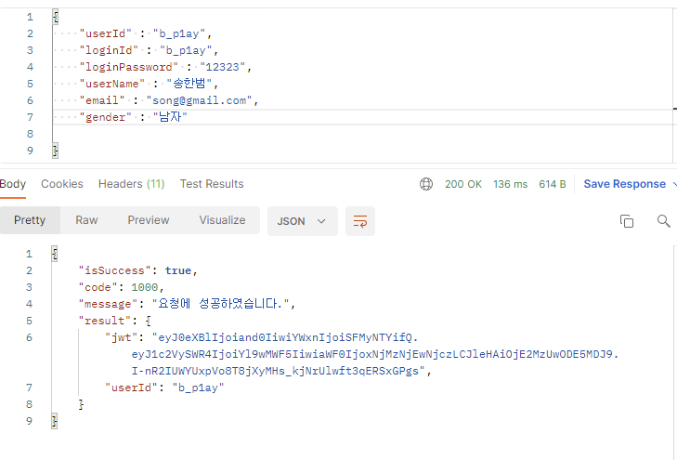

datagrip에서 확인한 결과 잘 추가됨

Result Code

회원 정보 수정
회원 정보 수정 API | API 인덱스
/users/{userId}

Method | POST
Header
 | Name | Type | Mandatory | Example | Default | Description

Body
 | Name | Type | Mandatory | Example | Default | Description
 | userId | String | Y
 | userName | String | Y
 | profileImageURL | String | N
 | website | String | N
 | introduce | String | N
 | email | String | Y
 | phone | String | N

Query String | Name | Type | Mandatory | Example | Default | Description

Response Parameters
 | Name | Type | Mandatory | Example | Default | Description
 | isSuccess | boolean | Y | TRUE |  | 요청 성공 여부
 | code | int | Y | 1000 |  | 응답 코드
 | message | String | Y | 요청에 성공하였습니다. |  | 응답 메시지
 | result |  |  |  |  | 결과

Response Sample | localhost:9000/app/users/parkseongwoo_

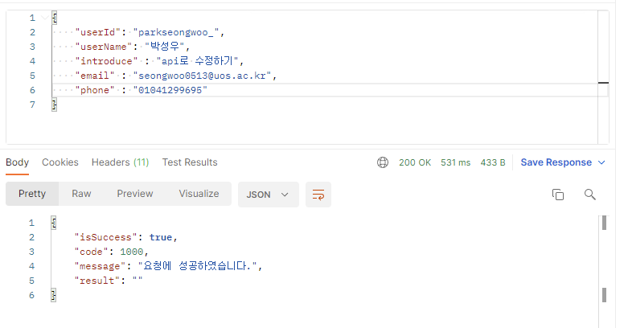

datagrip에서 확인한 결과 잘 수정됨

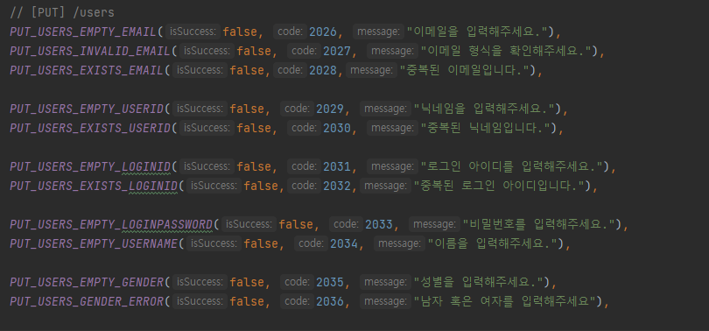
Result Code

